正负极弹簧放工装
PT9L操作作业指导书（标准）
编号：WI-PT9L-AQ02
Type | Page | Progress Name | Ver.No | Date | Prepared | Checked | Approved
部件名称 | 页码 | 工序名称 | 版本 | 生效期 | 准备 | 审核 | 批准
插件小板 | 1/1 | 正负极弹簧放工装 | 1.0 | 2024.6.20
物料名称 | 工序 描述 | 图象 |  | 操作 | 设备工具名称 | 人员装备要求 | 要求
镀好锡的贴片基板

正极弹簧（物料信息见制造令BOM） | 正极弹簧 |  |  |  |  |  | 要求： 1、规格型号符合BOM要求，无破损、无生锈变形。 风险：外观不良

负极弹簧（物料信息见制造令BOM） | 负极弹簧 | 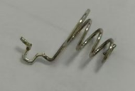 |  |  |  |  | 要求： 1、规格型号符合BOM要求，无破损、无生锈变形。 风险：外观不良

 | 正负极弹簧放工装 | 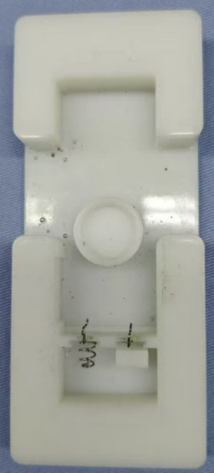 |  | 取弹簧正负极，依次摆放在工装上，注意区分型号。 | PT9L 正负极弹簧焊接工装M0MIXXXXXX |  | 要求： 1、正负极簧外观，无破损、生锈变形现象； 2、正负极弹簧在工装定位槽内无松动、虚位现象。 风险：外观不良

插蜂鸣器放工装
PT9L操作作业指导书（标准）
编号：WI-PT9L-AQ03
Type | Page | Progress Name | Ver.No | Date | Prepared | Checked | Approved
部件名称 | 页码 | 工序名称 | 版本 | 生效期 | 准备 | 审核 | 批准
插件小板 | 1/1 | 插蜂鸣器放工装 | 1.0 | 2024.6.20
物料名称 | 工序 描述 | 图象 |  | 操作 | 设备工具名称 | 人员装备要求 | 要求
装好正负极簧的工装 |  | 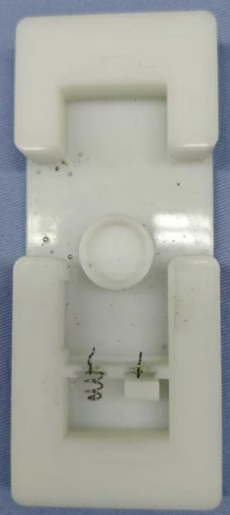 |  |  | PT9L 正负极弹簧焊接工装M0MIXXXXXX |  | 要求： 1、规格型号符合BOM要求，无破损、无生锈变形。 风险：外观不良

蜂鸣器（物料信息见制造令BOM） |  | 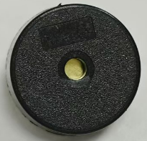

图一
 | 插蜂鸣器放工装 | 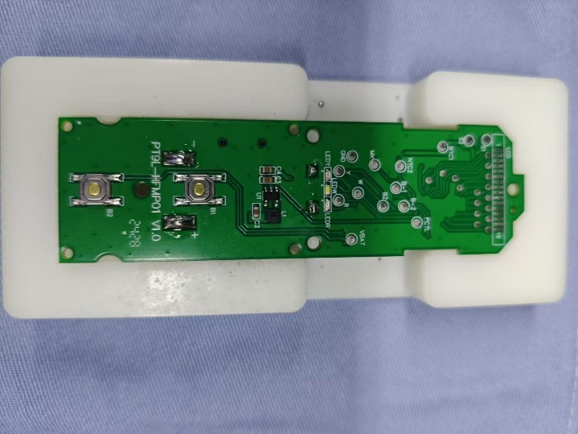 |  | 1.把蜂鸣器插在PCB上的蜂鸣器的丝印框里； 2.将插好蜂鸣器的PCB放入工装定位槽内，正负极弹簧穿入PCB对应过孔； 3.下压PCB使正负极簧与PCB上的+、-焊盘处接触。 |  |  | 要求： 1、蜂鸣器有字的那面朝下，如图一红框位置，方向保持统一。 2、正负极弹簧必须插到底，不可歪斜； 3、正负极弹簧紧贴PCB； 风险：外观不良

正负极簧焊接
PT9L操作作业指导书（标准）
编号：WI-PT9L-AQ04
Type | Page | Progress Name | Ver.No | Date | Prepared | Checked | Approved
部件名称 | 页码 | 工序名称 | 版本 | 生效期 | 准备 | 审核 | 批准
插件机芯 | 1/1 | 正负极簧焊接 | 1.0 | 2024.6.20
物料名称及编码 | 工序 描述 | 图象 |  | 操作 | 设备工具名称 | 人员装备要求 | 要求
 | 贴片基板放工装 | 
 | 正负极簧焊接 |  |  | 手持烙铁，如图红框内正极弹簧位置进行焊接， | PT9L 正负极弹簧焊接工装M0MIXXXXXX/电烙铁温度350℃~380℃焊接时间小于3秒（编号H005XXXXXX） | 佩戴静电手腕带 | 要求： 1、焊点饱满； 2、焊点不可出现拉尖、连焊、虚焊、漏焊现象。 3、正负极弹簧无变形、焊偏现象； 4、正负极弹簧紧贴PCB。 风险：测试不良品。

焊点检验
PT9L操作作业指导书（标准）
编号：WI-PT9L-AQ06
Type | Page | Progress Name | Ver.No | Date | Prepared | Checked | Approved
部件名称 | 页码 | 工序名称 | 版本 | 生效期 | 准备 | 审核 | 批准
插件机芯 | 1/1 | 焊点检验 | 1.0 | 2024.6.20
物料名称 | 工序 描述 | 图象 |  | 操作 | 设备工具名称 | 人员装备要求 | 要求
机芯 | 检验 |  |  | 1、拿取焊接完的机芯，进行外观检验 2、检验完毕后记录《检测员工作日报》 |  | 佩戴静电手腕带 | 要求 1、焊点饱满，镀锡位置正确； 2、焊点不可出现拉尖、连焊、虚焊、漏焊现象； 3、焊点周边的元器件不可有损伤或缺件，连焊现象； 4、正负极簧、蜂鸣器紧贴PCB，不可歪斜。 风险：测试不良品。

 |  | 